맵 구조 이해
● | 맵 구조 이해
 |  |  |  |  |  |  | 각 나라의 음식을 맵으로 출력
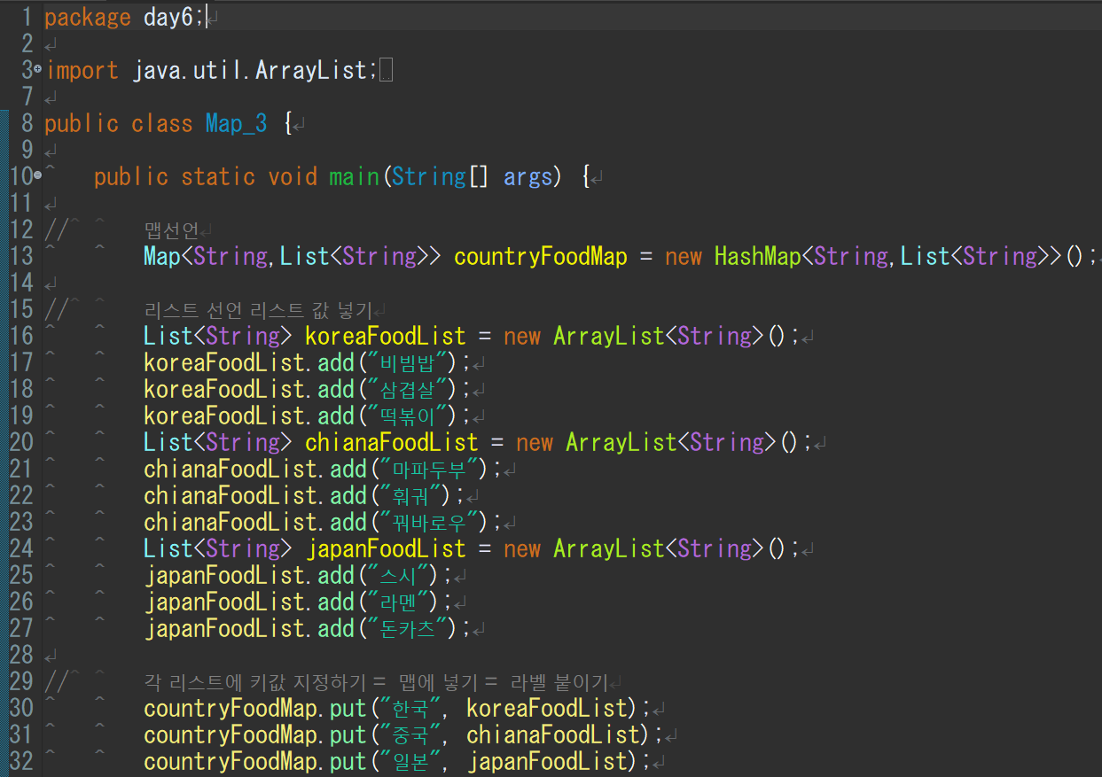
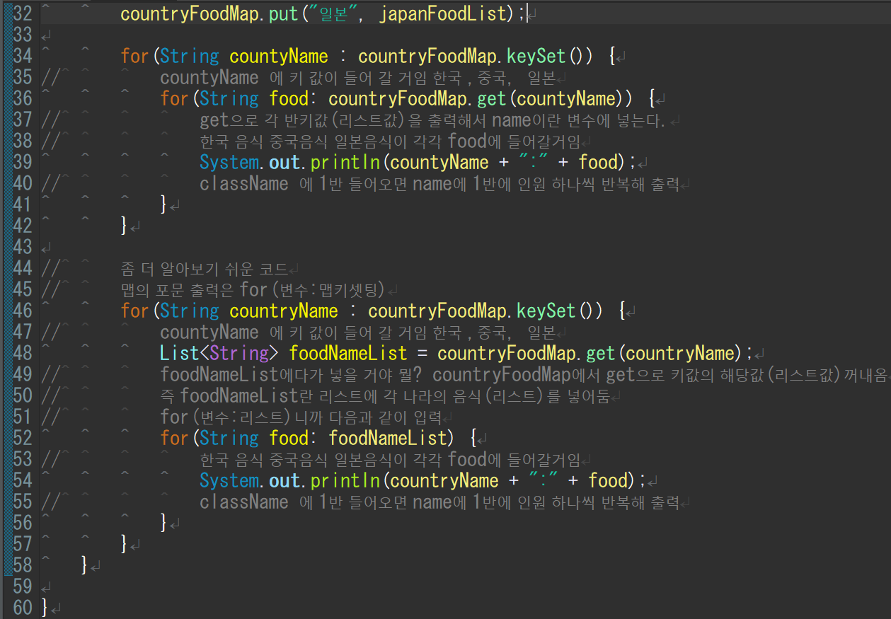
 |  |  |  |  |  |  | 맵 선언
 |  |  |  |  |  |  | 나라이름: 나라요리3가지 형식으로 짤 예저
 |  |  |  |  |  |  | 즉 나라요리는 리스트로 짜야 됨

 |  |  |  |  |  |  | 맵에서 타입 지정은 이하와 같음
 |  |  |  |  |  |  | 문자열,리스트<문자열>

 |  |  |  |  |  |  | 리스트에 넣을 땐 add
 |  |  |  |  |  |  | 맵에 넣을 땐 put

 |  |  |  |  |  |  | 리스트 선언・작성

 |  |  |  |  |  |  | 맵 작성 | 라벨 붙이기

 |  |  |  |  |  |  | 출력 | 확장for문 사용

 |  |  |  |  |  |  | 맵에서 출력은 get을 사용

● | 소스분석

 | 맵을 선언
 | 나라 : 나라요리3가지 형태로 매칭을 잡을 것이기 때문에
 | 타입지정을 문자열,리스트<문자열>로 잡는다.

 | 리스트를 선언
 | 리스트에는 각나라의 요리 3가지를 넣을 것이기 때문에
 | 타입을 문자열로 잡는다.

 | 리스트 작성 |  | (일본 중국도 동일히 작성)
 | List명 | koreaFoodList |  | List명 | chinaFoodList |  |  | List명 | japanFoodList
 | 0 | 비빔밥 |  | 0 | 마파두부 |  |  | 0 | 스시
 | 1 | 삼겹살 |  | 1 | 훠궈 |  |  | 1 | 라멘
 | 2 | 떡볶이 |  | 2 | 꿔바로우 |  |  | 2 | 돈카츠

 | 맵 작성 | 각 리스트에 라벨을 붙인다는 개념
 | 한국 |  |  | 중국 |  |  |  | 일본
 | List명 | koreaFoodList |  | List명 | chinaFoodList |  |  | List명 | japanFoodList
 | 0 | 비빔밥 |  | 0 | 마파두부 |  |  | 0 | 스시
 | 1 | 삼겹살 |  | 1 | 훠궈 |  |  | 1 | 라멘
 | 2 | 떡볶이 |  | 2 | 꿔바로우 |  |  | 2 | 돈카츠

 | 출력 | 맵안에 리스트도 들어있기 때문에 2중for문으로 출력해야함

 | 키셋팅 즉 각각의 라벨을 countryName에 넣겠다는 의미 |  |  |  |  | (한국,중국,일본)

 | foodNameList란 리스트를 생성
 | 맵에서 출력은 get을 사용
 | countryFoodMap.get(countryName) 을 foodNmaeList에 넣을 것
 | 이 때 countryName에는 반복문으로 한국 중국 일본 순으로 돌 것이고
 | countryFoodMap의 상황은 다음과 같은 상황에서
 | 한국 |  |  | 중국 |  |  |  | 일본
 | List명 | koreaFoodList |  | List명 | chinaFoodList |  |  | List명 | japanFoodList
 | 0 | 비빔밥 |  | 0 | 마파두부 |  |  | 0 | 스시
 | 1 | 삼겹살 |  | 1 | 훠궈 |  |  | 1 | 라멘
 | 2 | 떡볶이 |  | 2 | 꿔바로우 |  |  | 2 | 돈카츠
 | countryFoodMap.get(한국)의 경우는 koreaFoodList의 리스트가 출력됨
 | 이걸foodNameList에 넣을 것.
 | 리스트명 | foodNameList
 | 0 | 비빔밥
 | 1 | 삼겹살
 | 2 | 떡볶이

 | 그다음 바로 반복문을 돌릴 건데 내용은 food에 foodNameList의 리스트를 하나씩 넣을거고
 | 이를 출력

 | 출력 정리

 | 여기서 각 맵의 키(라벨)을 불러옴 처음은 한국 을 불러오고

 | 한국은 여기에 들어감

 | 맵.get(한국)으로 한국과 매칭된 값을 출력
 | 한국
 | List명 | koreaFoodList
 | 0 | 비빔밥
 | 1 | 삼겹살
 | 2 | 떡볶이

 | 여기에 출력된 걸 넣음
 | 0 | 비빔밥
 | 1 | 삼겹살
 | 2 | 떡볶이

 | 에 비빔밥이 들어갈거고 비빔밥을 출력후 삼겹살 넣고 삼겹살 출력..반복

 | 그러면 다시
 |  |  | 에 일본이 들어가고 반복이 돌거임

